Sheet1
中山大学附属第一医院手术室手术专用圆凳采购项目报价清单
序号 | 产品名称 | 规格/型号 | 单位 | 数量 | 单价（元） | 总价（元） | 备注
1 | 中式折叠屏风（四面） | 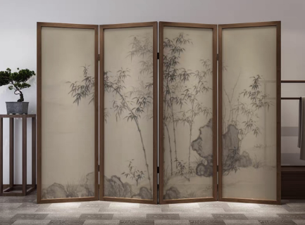 1.材质： （1）边框：实木，采用天然木材制成的框架结构。； （2）屏芯：麻布，采用天然麻类纤维（如苎麻、亚麻）织造而成的面料； （3）颜色：白蜡木原木色 2.尺寸： 450mm宽*1800mm高*4扇，包括脚架。 3.质保期：自验收起五年整。 4.参考附图 | 个 | 4 |  | 0
2 | 中式折叠屏风（二面） | 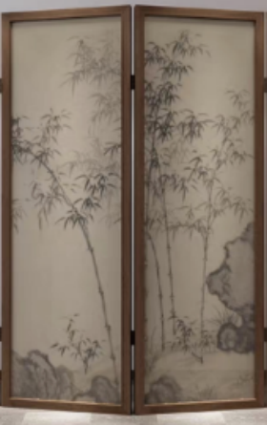 1.材质： （1）边框：实木，采用天然木材制成的框架结构。； （2）屏芯：麻布，采用天然麻类纤维（如苎麻、亚麻）织造而成的面料； （3）颜色：白蜡木原木色 2.尺寸： 450mm宽*1800mm高*2扇，包括脚架。 3.质保期：自验收起五年整。 4.参考附图 | 个 | 2 |  | 0
3 | 宣传册展示架 | 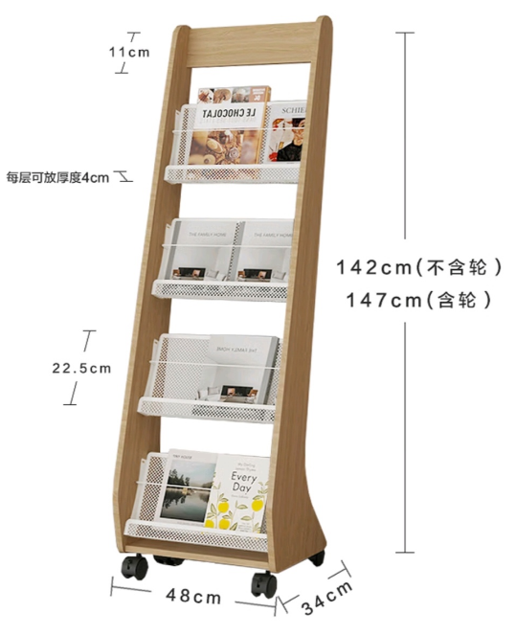 1.原木色框架：采用E1级环保颗粒板； 2.尺寸：480W*340D *1470H 3.质保期：自验收起五年整。 4.参考附图 | 个 | 3
合计： |  |  |  |  | ¥0.00
（大写）：
说明：1、以上报价含税及运输安装费等一切费用； 2、本项目涉及货物质保自验收起5年整。
 |  |  | 报价单位：
 |  |  | （加盖公章）
 |  |  | 联系人：
 |  |  | 联系电话：
 |  |  | 报价日期：

